VMware上
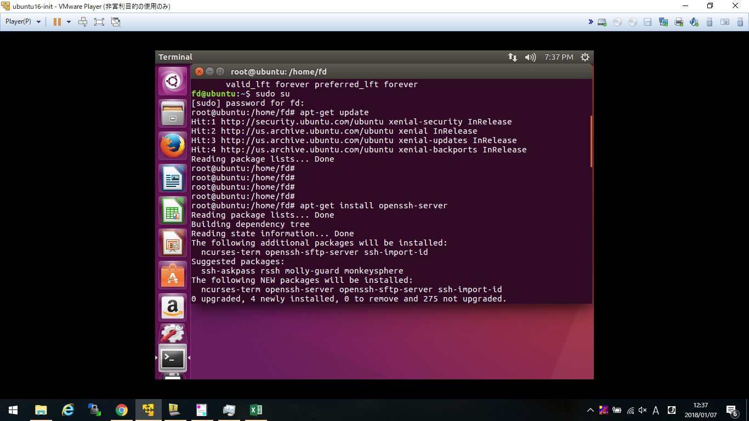
apt-get update
apt-get install openssh-server

